Combinatieleer
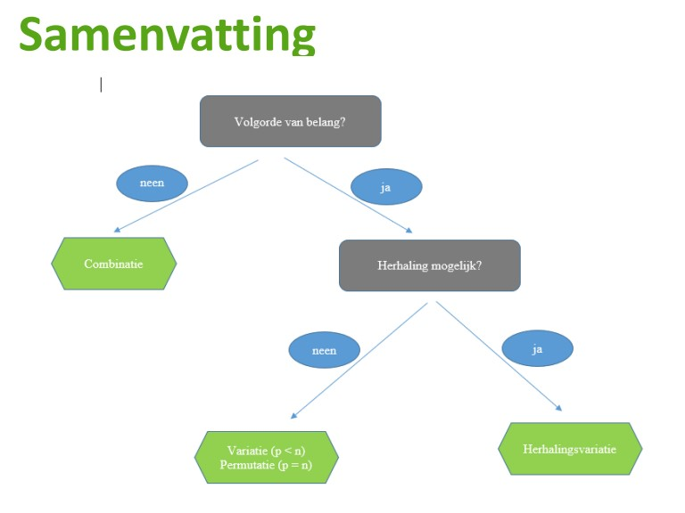
Oefeningen
 | Type | Uitwerking | Uitkomst
1. | Combinatie: | (10!)/(5!(10-5)! | 252.0000
 | Permutatie: | 9! | 362,880.0000
 | Variatie: | (4!)/(4-0)! | 1.0000
 | HerhalingsVar: | 7^2 | 49.0000

2. | Combinatie: | (42!)/(6!(42-6)!) | 5,245,786.0000

3. | HerhalingsVar: | 5^5 | 3,125.0000
 | HerhalingsVar: | 7^5 | 16,807.0000
 | Variatie | (5!)/(5-5)! | 120.0000
 | Variatie | (7!)/(7-5)! | 2,520.0000

4. | Permutatie | 6! | 720.0000
 | Variatie: | (6!)/(6-3)! | 120.0000
 | Combinatie: | (6!)/(2!(6-4)!) | 15.0000

5. | Combinatie: | (150!)/(3!(150-3)!) | 551,300.0000
 | 3x Combinatie: | ((50!)/(1!(50-1)!))^3 | 125,000.0000 | 3 Partijen dus kans*kans*kans
 | 3x Combinatie: | ((50!)/(2!(50-2)!))^3 | 1,838,265,625.0000

Template
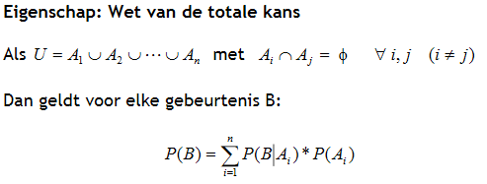
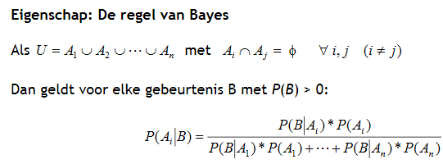
$$C_{n}^{p}=\frac{n!}{p!\left(n−P\right)!}$$
Combinatie: | n: | 5 | 10
geen volg of herh | p: | 3

P_{n}$=n!$
Permutatie: | n: | 3 | 6
geen herhaling
$$V_{n}^{p}=\frac{n!}{\left(n−P\right)!}$$
Variatie: | n: | 8 | 1680
geen herhaling | p: | 4

$${\overline{V}}_{n}^{P}=n^{p}$$
Herhalings variatie: | n: | 3 | 81
volg EN herh | p: | 4

